Tipp
Drucktitel

Ausgangslage |  | powered by Karoka AG www.karoka.ch
 | Wenn man in Excel Listen mit vielen Spalten ausdruckt, die sich über mehrere Seiten erstrecken, sind diese Listen deutlich einfacher zu lesen, wenn die Spaltenbeschriftungen auf jeder Seite wiederholt werden. Die Funktion "Drucktitel" ermöglicht es, dass auf jeder neuen Seite ein zuvor definierter Bereich wiederholt wird. Wählt man hierfür beispielsweise die Spaltenbeschriftung aus, werden diese auf jeder neuen Seite wiederholt.

Excel Tipp: So geht’s einfach und schnell
 | 1 | Im Arbeitsblatt Beispiel ist eine Inventarliste mit 693 Produkten abgebildet. Würde man diese ausdrucken, würde der Ausdruck 13 Seiten umfassen. Ziel ist es nun Drucktitel hinzuzufügen, so dass auf jeder Seite die Spaltenbeschriftungen abgedruckt werden und man daher die Werte in den Spalten leichter zuordnen kann.
 | 2 | Im ersten Schritt muss der Druckbereich eingestellt werden, d.h. jener Bereich, der gedruckt werden soll. Hierzu wechselt man in die Druckansicht, indem man unten rechts auf das entsprechende Symbol klickt. | 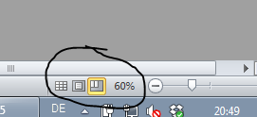
 | 3 | Anschliessend stellt man den Druckbereich so ein, dass ausschliesslich der gewünschte Bereich gedruckt wird. In unserem Beispiel wäre dies der Bereich der Inventarliste. | 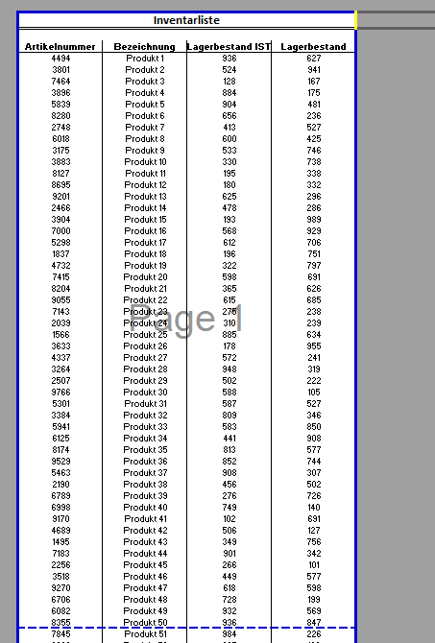
 | 4 | Um nun die Drucktitel festzulegen, d.h. jene Zellen die auf jeder Seite erneut abgedruckt werden sollen, wählt man im Menü unter Seitenlayout die Option Drucktitel aus. In dem sich öffnenden Fenster markiert man unter Wiederholungszeilen obenjene Zeilen die auf jeder Seite erneut gedruckt werden sollen. Es können sowohl Zeilen für den Kopf- als auch für den Fussbereich der Seite ausgewählt werden. In unserem Beispiel würde die Zeile 5 ausgewählt werden, da in dieser Zeile die Spaltenbeschriftungen stehen. Das Fenster wird mit einem Klick auf OK geschlossen. Die Drucktitel wurden erfolgreich hinzugefügt. | 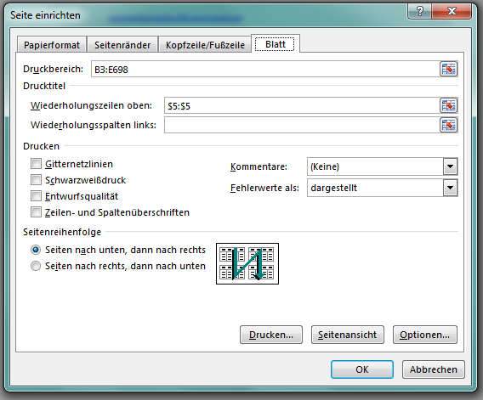

Übung
 | 1 | Im Arbeitsblatt Übung ist ebenfalls eine Inventarliste enthalten die ausgedruckt werden soll. Zuvor müssen jedoch noch die Drucktitel eingestellt werden, so dass die Spaltenbeschriftungen auf jeder Seite wiederholt werden.

Lösung
 | 1 | Die Lösung finden Sie im Arbeitsblatt Lösung. Es ist dabei analog wie in der Beschreibung des Beispiels vorzugehen.

